土巴兔APP
平台：土巴兔APP

登录方式：需要账号登录

搜索路径：APP-搜索-“综合”搜索结果

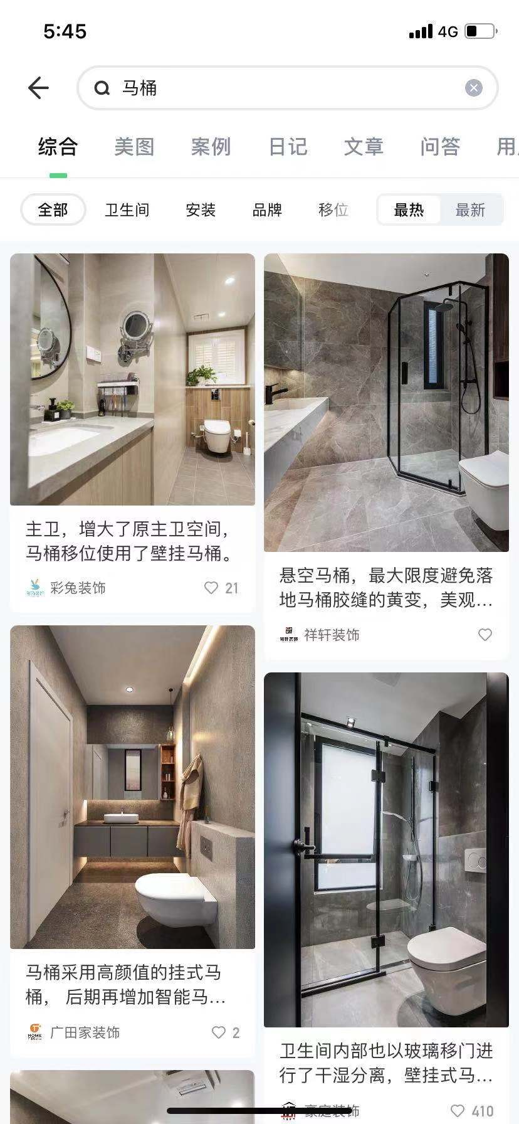

需要字段： | 类型
帖子类型（美图/案例/日记/文章/问答/用户/装修公司） | 必须
发帖人昵称 | 必须
粉丝 | 可选
标题/问题 | 必须
发帖时间 | 必须
帖子内容 | 必须
点赞数 | 必须
收藏数 | 必须
评论数 | 必须
话题（带#的内容） | 可选

好好住APP
平台：好好住APP

登录方式：需要账号登录

搜索路径：APP-搜索-“全部”搜索结果
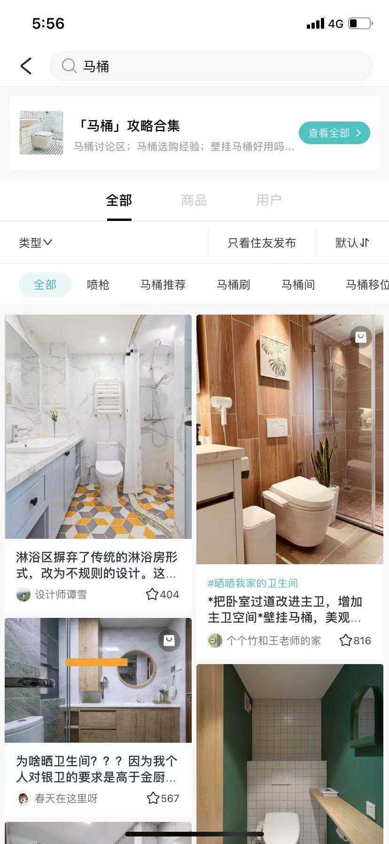

需要字段： | 类型
帖子类型（图片/视频/文章/整屋/问答） | 必须
发帖人昵称 | 必须
被关注数 | 可选
标题/问题 | 必须
发帖时间 | 必须
帖子内容 | 必须
点赞数 | 必须
收藏数 | 必须
评论数 | 必须
话题（带#的内容） | 可选

